西安发展_规划
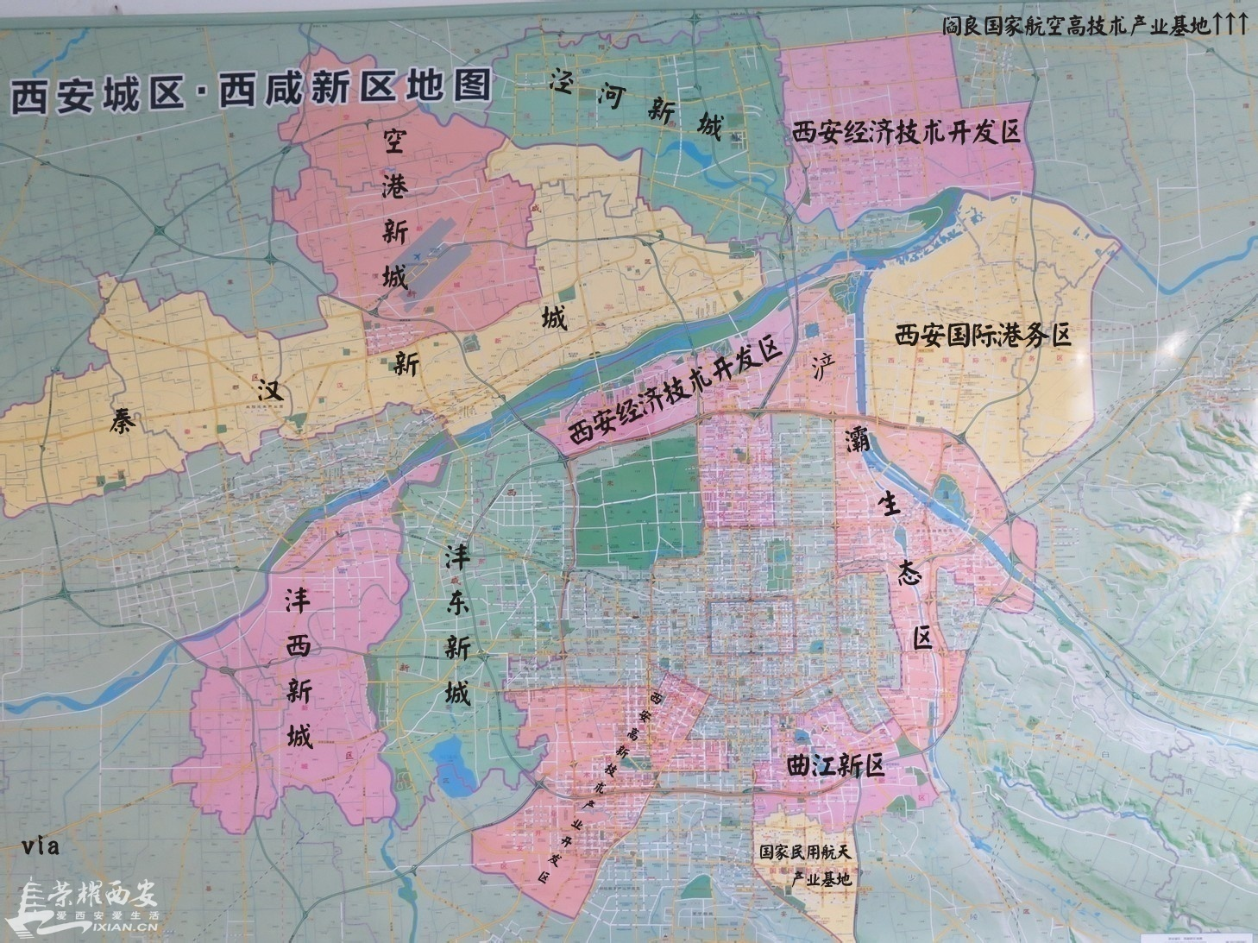

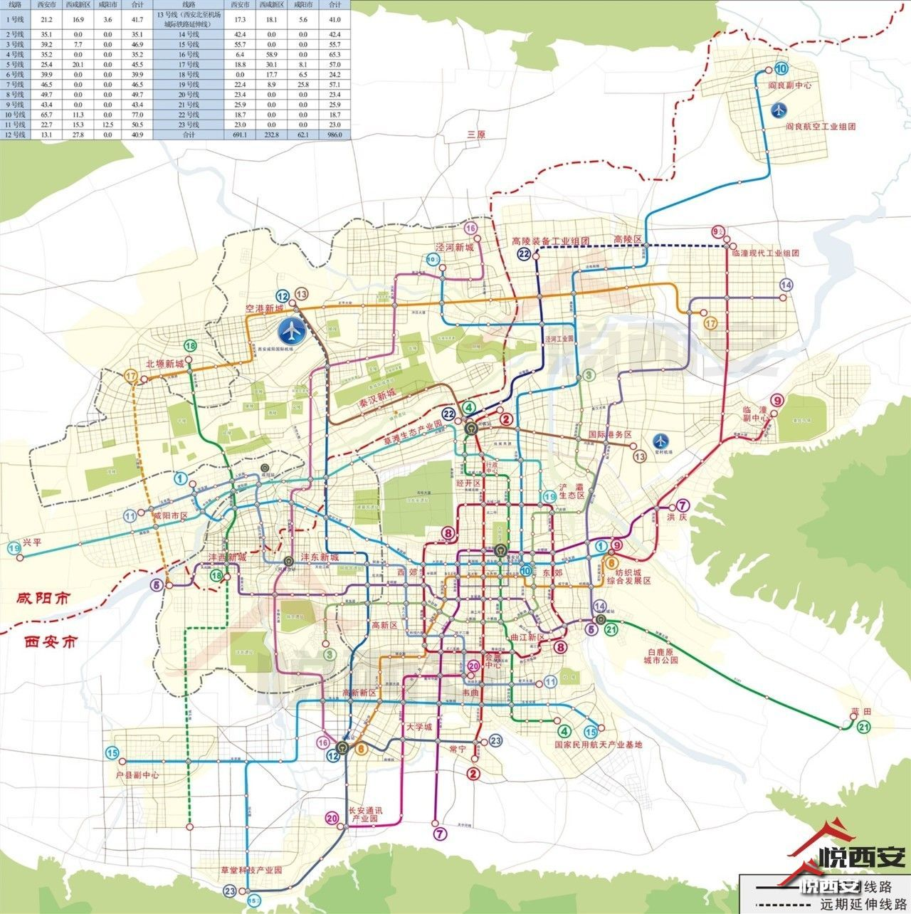

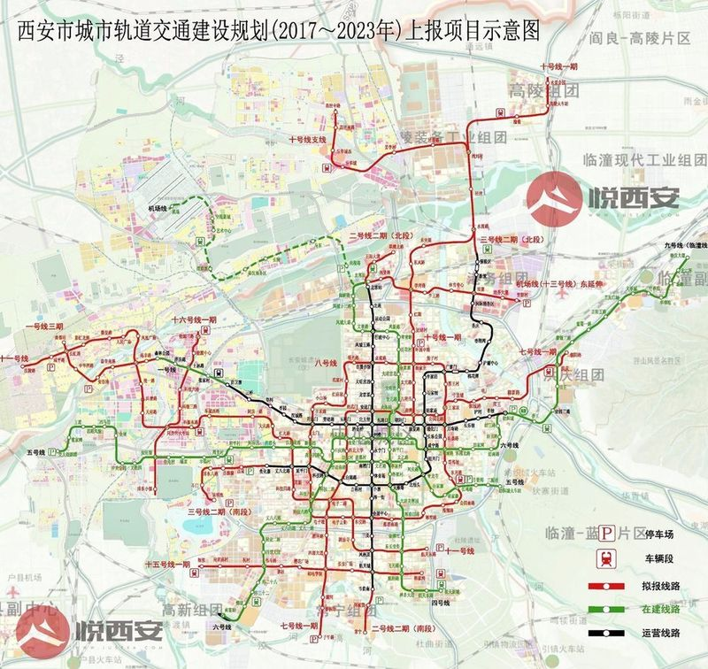

http://tieba.baidu.com/p/4884186536?fid=403051&pid=100896794283#100896794283
独家丨23条线撑起大西安，最新西安地铁规划全解读！

http://www.jiwu.com/news/2778266.html
西安买房买哪个区域？西安人民眼中的各区域

http://www.xametro.gov.cn/html/xianwangguihua/20150814/626.html
西安市城市快速轨道交通线网规划

合适的盘
 | 德文郡 | 预计3月底开盘 | 10500-11000
新房

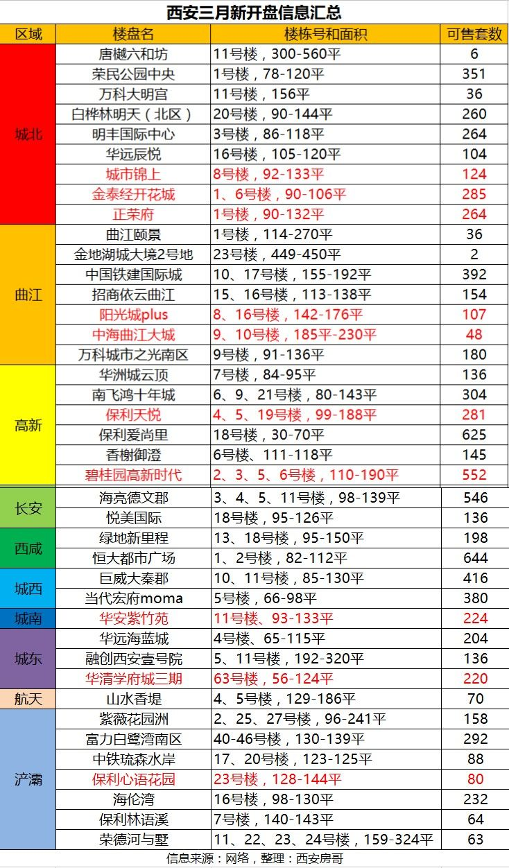
二手房

 |  |  |  |  |  |  |  |  |  |  |  |  |  |  | ！

 |  |  |  |  |  |  |  |  |  |  |  |  |  |  | ！

 |  |  |  |  |  |  |  |  |  |  |  |  |  |  | ！
 |  |  |  |  |  |  |  |  |  |  |  |  |  |  | ！
 |  |  |  |  |  |  |  |  |  |  |  |  |  |  | ！

 |  |  |  |  |  |  |  |  |  |  |  |  |  |  | ！
 |  |  |  |  |  |  |  |  |  |  |  |  |  |  | ！

 |  |  |  |  |  |  |  |  |  |  | 教育（幼/小/中） | 梯户比例 | 小区年限
 |  |  |  |  |  |  |  |  |  |  | 10/10/4 | 一梯六户

 | 二手房源列表：

 | 区域 | 小区名 | 户型 | 建面/套内 | 价格 | 税费 | 朝向 | 楼层 | 带看次数7/30 | 交通 |  | 备注
 | 城北 | 邮政住宅小区 | 三室两厅 | 117.45/139.74 | 115 | 10 | 东南 | 低楼层/共23层 | 0/0 | 大明宫西/871m | https://xa.lianjia.com/ershoufang/101102422010.html | 无图
 |  | 海荣雅庭花园 | 三室两厅 | */108.06 | 105 | 9 | 西南 | 中楼层（共11层） | 22/101 | 凤城五路/1109 | https://xa.lianjia.com/ershoufang/101102217152.html
 |  | 凯瑞大厦 | 三室两厅 | 96.24/113.88 | 100 | 9 | 南西北 | 中楼层（共14层） | 4/4 | 市图书馆/675 | https://xa.lianjia.com/ershoufang/101102476971.html | 无图
 |  | 老管委会家属区 | 2室2厅 | 105.34/116.39 | 105 | 3 | 南北 | 高楼层（共7层） | 0/1 | 市图书馆/360 | https://xa.lianjia.com/ershoufang/101102484937.html
 |  | 紫玉公馆 | 2室2厅 | 82.26/101.18 | 110 | 3 | 西南 | 中楼层（共18层） | 1/4 | 市图书馆/1069 | https://xa.lianjia.com/ershoufang/101102455895.html | 中装
 |  | 中城大厦 | 3室2厅 | */162.58 | 135 | 6 | 西南 | 中楼层（共24层） | 0/2 | 市图书馆/628 | https://xa.lianjia.com/ershoufang/101102475954.html
 |  | 高山流水幸福快车东区 | 3室2厅 | */95.36 | 130 | 4 | 南北 | 低楼层（共24层） | 0/1 | 凤城五路/2000 | https://xa.lianjia.com/ershoufang/101102603560.html
 |  | 瑞泰卡地亚 | 2室2厅 | 73.91/93.19 | 120 | 10 | 西南 | 高楼层（共32层） | 2/11 | 凤城五路/3500 | https://xa.lianjia.com/ershoufang/101102530677.html | 精装
 |  | EE康城西区 | 2室2厅 | */100.42 | 120 | 3 | 西南 | 中楼层（共11层） | 1/2 | 行政中心/969 | https://xa.lianjia.com/ershoufang/101102452069.html | 简装
 |  | 银池丽舍云端 | 2室1厅 | 78.82/96.61 | 102 | 3 | 北 | 中楼层（共26层） | 0/4 | 凤城五路/565 | https://xa.lianjia.com/ershoufang/101102372201.html | 精装
 |  | 利君花园 | 2室2厅 | */91.9 | 118 | 3 | 南 | 中楼层（共21层） | 6/6 | 市图书馆/642 | https://xa.lianjia.com/ershoufang/101102652339.html | 精装
 |  | 紫薇锦程 | 2室2厅 | 76.34/90.96 | 108 | 9 | 东南 | 中楼层（共33层） | 7/9 | 凤城五路/760 | https://xa.lianjia.com/ershoufang/101102564039.html | 简装

 | 城南 | 花溪湾 | 两室两厅 | 73.21/93.53 | 110 | 2 | 西北 | 高楼层/共24层 |  | 一梯六户 | 0/0 |  |  | https://xa.lianjia.com/ershoufang/101102591095.html

二手房流程参考1
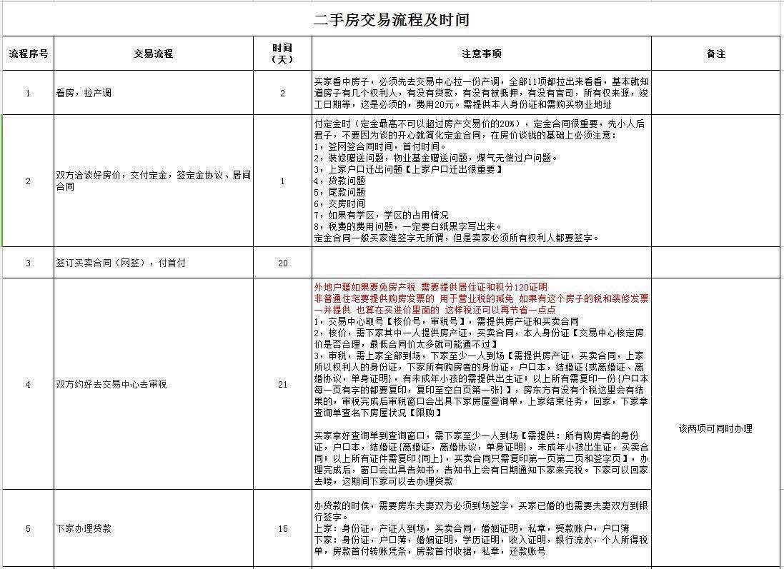
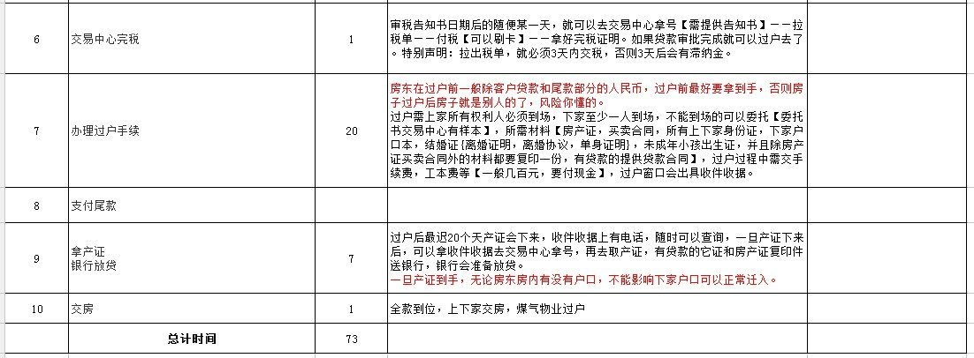
作者：Andy宋
链接：https://www.zhihu.com/question/23603839/answer/89241588
来源：知乎
著作权归作者所有。商业转载请联系作者获得授权，非商业转载请注明出处。

关于二手房交易的流程上面的狗狗哥哥说的很详细清晰，在这里我就不赘述了，大致的环节详略说来都是围绕以下的这几点，流程图看着比较清晰。

<img src="https://pic4.zhimg.com/50/ec9a4c4ff9e5dd1dc7c3646601537883_hd.jpg" data-rawwidth="554" data-rawheight="701" class="origin_image zh-lightbox-thumb" width="554" data-original="https://pic4.zhimg.com/ec9a4c4ff9e5dd1dc7c3646601537883_r.jpg">
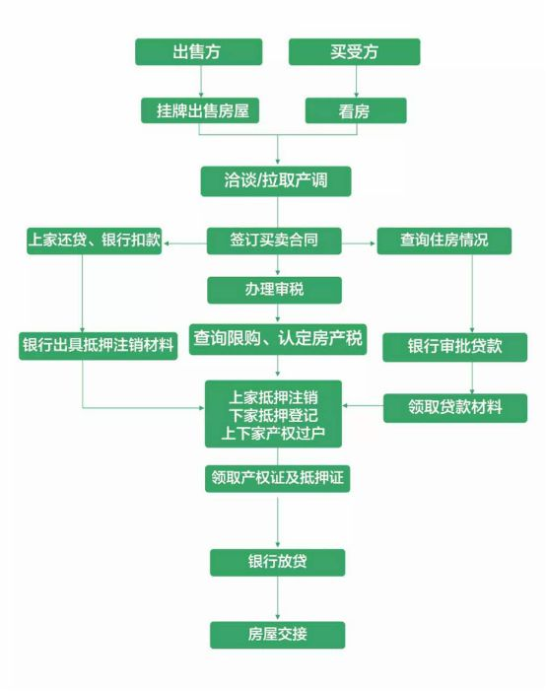

二手房交易过程繁杂，看房阶段开始，到付定金、办贷款、最后交易，风险无处不在。你买房子最后不成，最可能原因不是：我穷的买不起。而是：我哪里知道我这房子摊上这种事儿！

所以，产调问题是重中之重！

为什么要拉产调？

买房子的过程中谁也不敢保证不会遇到这样的事：

1，房子不在政策优惠下，契税营业税都不能免，中介却没有告诉你。,

2，房子有抵押贷款，不能过户

3，有的房子被法院查封，你却付了意向金

4，你交了意向金，却发现房东跟房产证上的根本不是同一个人。

5，最可怕的是房子顺利过户后，偶然听到邻居议论，房子原来的主人是非正常死亡。心理膈应却没地方申辩。

……

所以产调必须做。

下面具体说一下产调包括的内容和操作方法。

产调的内容一共包括11项（有图），不仅仅只是房屋的一些基本信息，还有一些隐藏信息。……

<img src="https://pic2.zhimg.com/50/e3b099eaa4ac2ec93f3a5df7119586b2_hd.jpg" data-rawwidth="554" data-rawheight="497" class="origin_image zh-lightbox-thumb" width="554" data-original="https://pic2.zhimg.com/e3b099eaa4ac2ec93f3a5df7119586b2_r.jpg">
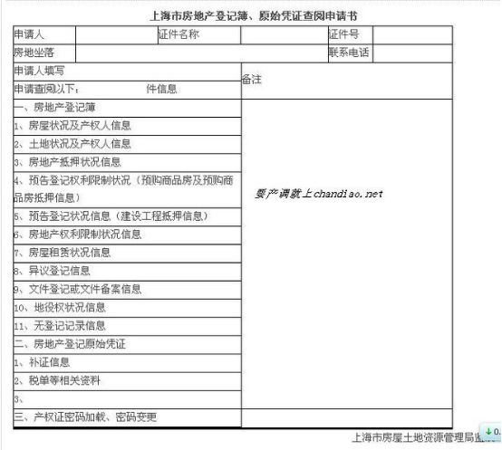

产调怎么拉？

到交易中心领号处，拿一个查阅号码，工作人员会给你一张表格，填好（姓名、身份证号码、物业地址、查阅项、签名）；等待查阅窗口叫号，叫到时，把身份证、填好的表格给工作人员，交了查阅费，工作人员会给你一份房地产登记薄。

需要该房屋的产权人配合你去。你自己不可以办理。

中介如果没有提醒你去交易中心拉产调，这时候你就要当心房子是不是有抵押，有贷款，是凶宅，隐瞒了啥问题了。虽说现在很多中介公司甚至大公司称自己有五项保障承诺啥的，也还是出现了很多抵押房、查封房交易事件，压也没压住！老传统的中介们，改不了已经学会了的快速成交快速挣钱的门道，捡好听的说，不好听的不说。这是房地产行业的老问题了，现在革命来了，答主更看好类似互助买房，房多多这种第三方平台，上下家怎么成交是他们的事儿，他们自己直接联系沟通，像拉产调这类基本活儿，我知道的房多多是最少都要陪上下家做两次来确保。传统交易是中介想尽办法快快促成，新型交易是买卖家直接联系第三方平台比服务。

话说远了，说回来。建议：一定要去交易中心再另行调查交易房屋的产权信息，即使该项手续可能会花费几十元。因为，现在房屋所有权证上虽然有房屋的权利人、坐落地址、建筑面积等基本信息，但是却不包含该房屋是否有存在抵押、查封等权利限制的情况。

二手房交易的每个过程每个环节都能好好琢磨写写干货，今儿，就先这么细说最重要的产调问题，点赞破千再续。

----------------------我是苗条的分割线-------------------------------------------------------------------------

我还是来续内容了……虽然点赞没有破千。

上面的内容提到房多多在做产权调查的时候，是最少做两次产权调查，做这么多是不是多此一举？多次产调有必要吗？

答案是：很有必要。

为什么？

我们知道“产调”能帮买家了解房子的详细情况，一般是发生在买家在支付定金前。那么问题来了，如果你买的房子在支付定金后到交易过户这段时间内，出现了其他问题，比如被卖家拿去抵押、或发生查封等权限情况，你是不是又得坐吃哑巴亏了？

拉取产调时所出的产调单都明确记录着查询时间，即确认在打印产调单的这个时间节点该房屋的权属状况。但并不保证该套房屋的相关信息在产调打印之后不会发生变化。买房是个长期的活儿，从达成意向到实际签约、交易有很长的时间间隔，特别是还存在贷款问题的，支付完定金后不能保证房屋没有任何变数发生。为保险起见，买方还应在签订买卖合同即支付首付款前对房屋的产权状况再次进行调查，也就是二次产调。

-----------------------------我是苗条的分割线-----------------------------------------

应房多多买卖家微信群里小伙伴的要求，周末在家做了张详细的二手房交易流程，时间节点每个地方可能不一样，仅供参考。

